封面
机能设计
系统名 | SCM服务管理系统 |  |  | 作成者 | 张天恒 | 更新者
子系统名 | 基础资料管理 |  |  | 作成日 | 2018-12-25 | 更新日
画面ID | QuoteEdit |  | 画面名 | 报价编辑

机能设计书

SCM服务管理系统

无锡闻术软件有限公司

 |  | Confidential ©2016 Wesum Holdings Limited. All Rights Reserved.

画面迁移
画面迁移
系统名 | SCM服务管理系统 |  | 作成者 | 张天恒 | 更新者
子系统名 | 基础资料管理 |  | 作成日 | 2018-12-25 | 更新日
画面ID | QuoteEdit | 画面名 | 报价编辑

报价一览页面
（QuoteList）

报价编辑页面
(QuoteEdit)

画面设计
画面设计
系统名 | SCM服务管理系统 |  | 作成者 | 张天恒 |  | 更新者
子系统名 | 基础资料管理 |  | 作成日 | 2018-12-25 |  | 更新日
画面ID | QuoteEdit | 画面名 | 报价编辑
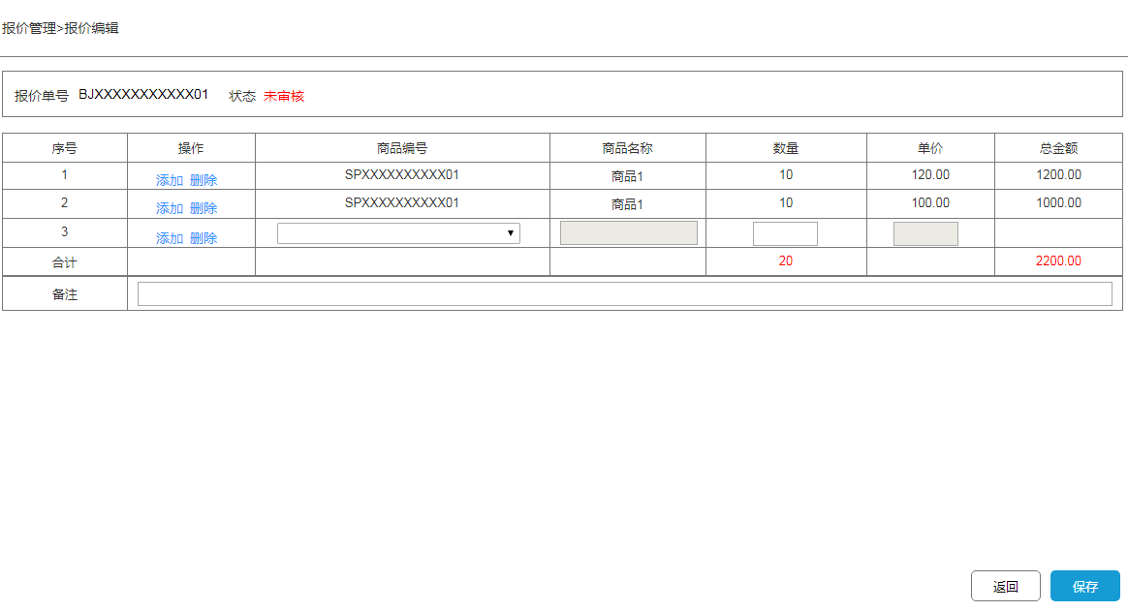
 |  |  | 【概要】
 |  |  | 提供对报价单编辑的功能。

 |  |  | IN |  | OUT

 |  |  | table名 |  | table名 |  |  | 处理
 |  |  | 理论名 | 物理名 | 理论名 | 物理名 | I | U | D
 |  |  | 商品表 | goods | 报价单详情表 | quote_order_detail |  | ● | ●
 |  |  | 商品分类 | goods_category
 |  |  | 商品属性 | goods_attribute
 |  |  | 报价单表 | quote_order
 |  |  | 报价单详情表 | quote_order_detail

机能概要
机能概要
 |  | SCM服务管理系统 |  | 作成者 | 张天恒 | 更新者
 | 子系统名 | 基础资料管理 |  | 作成日 | 2018-12-25 | 更新日
 | 画面ID | QuoteEdit | 画面名 | 报价编辑

●Page_load時的处理
从系统数据库报价单表（quote_order）中取出报价单号与订单状态，显示在页面上；
从系统数据库的报价单详情表（quote_order_detail）中取出商品编号、名称、数量、单价，显示在页面上；
如果取出数据失败，则画面初始化失败，弹框提示“数据获取失败”

● 各事件处理
[数量]
最大长度不能超过11位，必须是整数，不能有汉字,空格,英文字符。
[单价][总金额]
最大长度不能超过11位，必须保留两位小数，不能有汉字,空格,英文字符。

● 各按钮处理
[添加]
添加一栏商品选择栏。

[商品编号]选择
调用共通API文档《商品信息_共通API》。

[删除]
弹出选项框并提示“是否要删除该条记录”，选“确定”删除所选序号该栏的商品报价，选“取消”则退出选项框。
删除成功时，
如果删除已经录入好的商品报价，提示“删除成功”并刷新[合计]栏与[总金额]列。
如果删除空白行，直接删除该行。

[返回]
返回报价一览页面（QuoteList）。

[保存]
如果操作员执行了删除操作
前端将页面伪删除的销售商品记录id传给后端,后端根据id从报价单详情表(quote_order_detail)删除对应的详情记录。
删除失败时，页面提示“操作失败”，画面不刷新。
删除成功时，页面提示“操作成功”，画面刷新。

如果操作员执行了添加操作
验证必填项[数量]为不超过11位大于0的数字，正则验证，如果报错，提示“输入的数量格式不符”。
前端将页面新增的商品编号、名称、颜色、数量、单价、总金额插入到报价单详情表(quote_order_detail)中；
插入失败时，页面提示“操作失败”，画面不刷新。
插入成功时，页面提示“操作成功”，画面刷新。

如果操作员执行了添加和删除操作
验证必填项[数量]为不超过11位大于0的数字，正则验证，如果报错，提示“输入的数量格式不符”。
前端将页面新增的商品编号、名称、颜色、数量、单价、总金额插入到报价单详情表(quote_order_detail)中；
前端将页面伪删除的销售商品记录id传给后端。
插入失败时，返回值为0
页面提示“操作失败”，画面不刷新。
插入成功时，返回值为1
后端根据伪删除的销售商品记录id从销售订单详情表(sale_order_details)删除对应的详情记录
删除失败时，页面提示“操作失败”，画面不刷新。
删除成功时，页面提示“操作成功”，画面刷新。

● Page Close時的处理
关闭画面

